Ｐ１
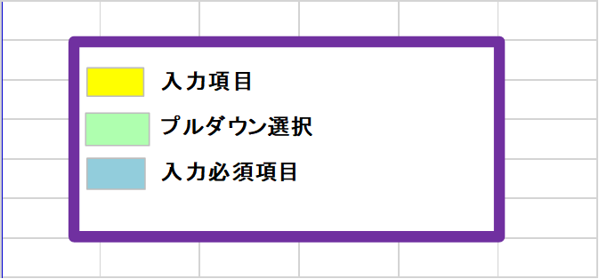
【福山市】

指定障がい福祉サービス事業所運営指導事前提出資料

【短期入所】

 | 法人名 |  |  |  | 次の資料を添付してください。
 |  |  |  |  | 添付資料 |  | 添付チェック
 | 事業所番号 |  |  |  | （１）施設の平面図
 |  |  |  |  |  | （各部屋の名称及び面積が記載されたもの）
 | 事業所名 |  |  |  | （2）運営規程

 | 事業所の種類 |  |  |  | ※既存の資料があれば活用してください。
 | 作成年月日 | 年 | 月 | 日

 | 記入担当者名

 | 連絡先

Ｐ３
２ 勤務実績 |  |  |  |  |  | ※運営指導を行う月の前々月の状況で作成

 |  |  | 年 |  | 月
 | 職 種 |  |  | 名 前 |  | 勤務形態 | 第１週 |  |  |  |  |  |  | 第２週 |  |  |  |  |  |  | 第３週 |  |  |  |  |  |  | 第４週 |  |  |  |  |  |  | ４週の 合計 | 週平均 の勤務 時間 | 常勤換算後の人数
 |  |  |  |  |  |  | 1 | 2 | 3 | 4 | 5 | 6 | 7 | 8 | 9 | 10 | 11 | 12 | 13 | 14 | 15 | 16 | 17 | 18 | 19 | 20 | 21 | 22 | 23 | 24 | 25 | 26 | 27 | 28
 |  |  |  |  |  |  | ＊

※勤務実績は、「日中の支援に従事した時間」と「夜間支援に従事した時間」とを分けて作成してください。

 |  |  |  |  |  | 夜間時間帯 時 分 ～ 時 分 |  |  |  |  |  |  |  |  |  |  |  |  |  |  |  |  |  |  | 常勤の従業者が勤務すべき時間数

 | ※ １ 「＊」欄には、当該月の曜日を記入してください。
 | ※ ２ 管理者を含む従業者全員の４週間分の勤務すべき時間数（超過勤務時間を除く。）を記入してください。（夜間時間帯以外の時間数を記入すること。）
 | ※ ３ 「勤務形態」欄には、常勤専従=A、常勤兼務=B、非常勤専従=C、非常勤兼務=Dとして、該当する記号を記入してください。
 | ※ ４ 「常勤換算後の人数」欄は、週平均の勤務時間を、常勤の従業者が週に勤務すべき時間数で割って算出してください。なお、常勤の従業者の週に勤務すべき
 | 時間数が３２時間を下回るときは、３２時間を基本として常勤換算後の人数を算出してください。また、算出にあたっては小数点以下第２位を切り捨ててください。
 |  | （例）常勤専従者の勤務時間が週４０時間である場合、当該事業所での勤務時間が週１０時間であれば、１０／４０＝０．２５⇒０．２となります。
 | ※ ５ 「夜間の支援体制の有無」には、当該日に夜間支援を行う場合は、〇を記入してください。

